Sheet1
WEB
STT | Mục chính | Chi tiết | Ảnh mặt tiền | Ảnh nội thất
1 | Về chúng tôi | Được thành lập từ năm 2002, trải qua 16 năm hình thành và phát triển Tân Hoàng Linh tự hào là một trong những công ty hàng đầu tại Việt Nam trong lĩnh vực thiết kế, thi công nội và ngoại thất Sứ mệnh: Chúng tôi mang đến cho khách hàng sản phẩm hoàn hảo kể cả những chi tiết nhỏ nhất, chúng tôi tự hào trao những giá trị và nhận niềm tin tuyệt đối từ khách hàng | 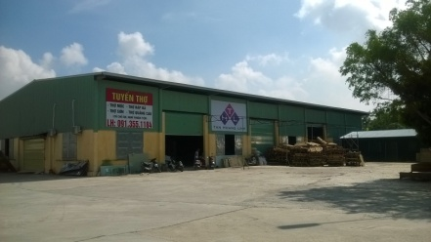 | 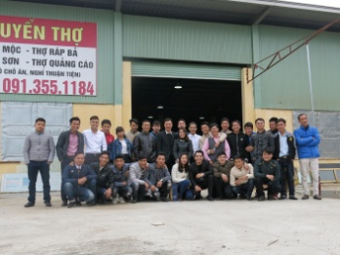
2 | Thành tích | Gần 20 năm kinh nghiệm trong lĩnh vực thiết kế và thi công cho các hãng điện tử, điện lạnh, gia dụng… hàng đầu trên thế giới Là đối tác tin cậy của các thương hiệu hàng đầu tại Việt Nam Xây dựng chi nhánh tại cả 3 miền Hà Nội, Đà Nẵng và Hồ Chí Minh
3 | Dịch vụ | -Thiết kế nội/ ngoại thất Đội ngũ thiết kế chuyên nghiệp, sáng tạo và tràn đầy nhiệt huyết sẽ hiện thực hóa ý tưởng - Thi công nội/ ngoại thất Với đội ngũ công nhân sản xuất giàu kinh nghiệm, tay nghề cao, chúng tôi hoàn toàn tin tưởng sẽ cung cấp sản phẩm hoàn hảo đến tay khách hàng - Dịch vụ quảng cáo
4 | Dự án | LG tại Pico Phúc La- Hà Đông- Hà Nội | 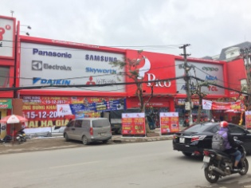 | 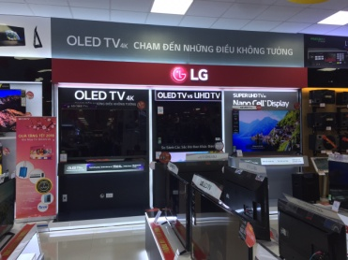
5 |  | Mobifone Bắc Ninh | 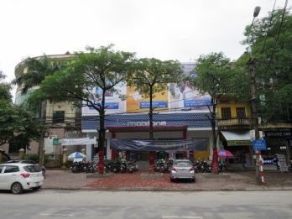 | 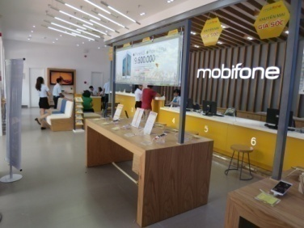
6 |  | Thegioinuochoa tại 54 Cầu Giấy, Hà Nội |  | 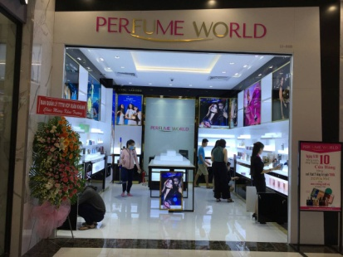
7 |  | Thegioinuochoa tại Vicom Bà Triệu
8 |  | Thegioinuochoa tại 241 Lê Duẩn, Đà Nẵng |  | 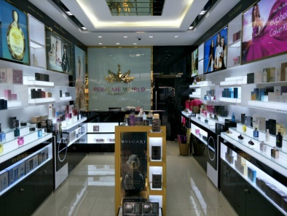
9 |  | BaoViet tại 104 Trần Hưng Đạo,Hà Nội |  | 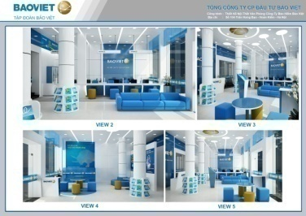
10 | Logo | Khách hàng của chúng tôi | 
11 | Thông tin liên hệ | Văn phòng chính: Km14 Đại lộ Thăng Long – Song Phượng – Hoài Đức – Hà Nội Email : thangqt@thl.com.vn Điện thoại : 024 3200 5770 Hotline : 091 355 1184

